Portada
Casos de prueba - Flujo Cajero Automático
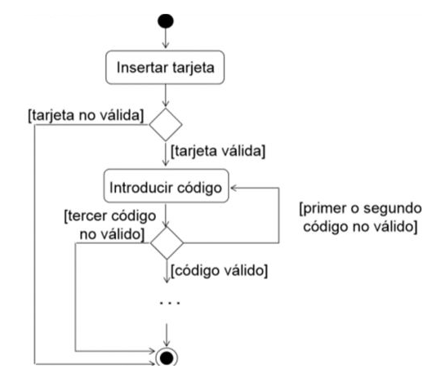
 | Módulo #9
 | Actividad #2

 | Fecha: 01/02/2023

Integrantes Equipo 2:

Alan Chudoba
Alexander Peñaloza
Alicia Salvati
Ana Martini
Claudio Gobbi
Cynthia Décima
Débora J. Mamani
Francisco Lobaccaro
Javier Gómez Agüero
Leonardo Vescovo
Mariano García
Pablo Gómez
Vania Verona

